CollectiveAccess
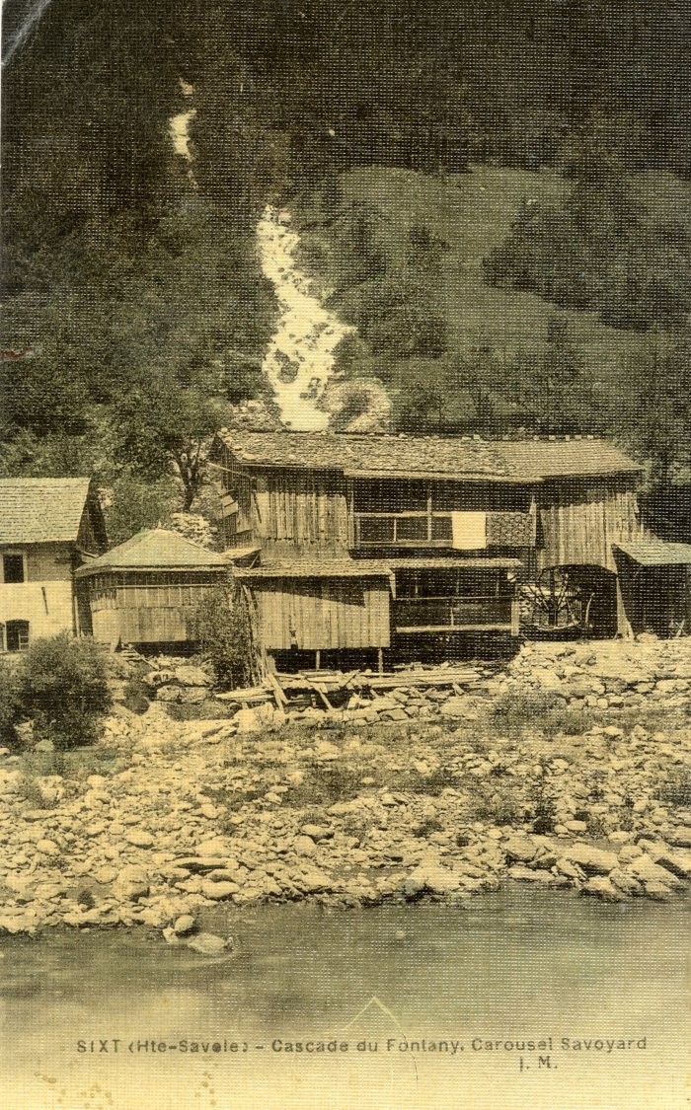
Image | Object | Description | Date
 | Cascade du Fontany (56-020) | Cascade du Fontany

